Sheet1
 |  |  | 装备设计

修改日期 | 修改人 | 修改项目
2017-03-30 | 傅思齐 | 1.创建文档 2.根据策划大纲编写具体的装备设计条目

文档正文

装备描述

装备是安装在在基础人物的骨骼基础上，并且具有额外护甲和攻击力的物品

装备类型

装备一共有四种种类：1.头盔helmet、2.胸甲breastplate、3.（手套gauntlet与前臂铠甲vambrace）、4.腿甲（腿部护甲cuisse与靴子sabaton）
每次更换装备的时候，同种装备一同更换

helmet
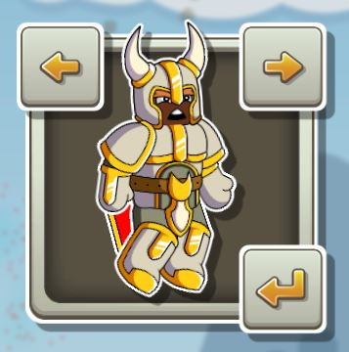

gauntlet
vambrace

breastplate

cuisse

sabaton

装备属性

装备有四种属性：
1.质量mass：质量越大运动惯性越大，对操控产生影响
2.攻击力attack：装备打击的攻击力
3.防御力defence：装备的防御力
4.血量health：装备的血量，血量<=0，装备掉落

战斗计算

在战斗过程中，A、B两个装备相碰伤害计算为：
对于A装备来说：A_health -= B_attack - A_defence
对于B装备来说：B_health -= A_attack - B_defence

